管理メニュー
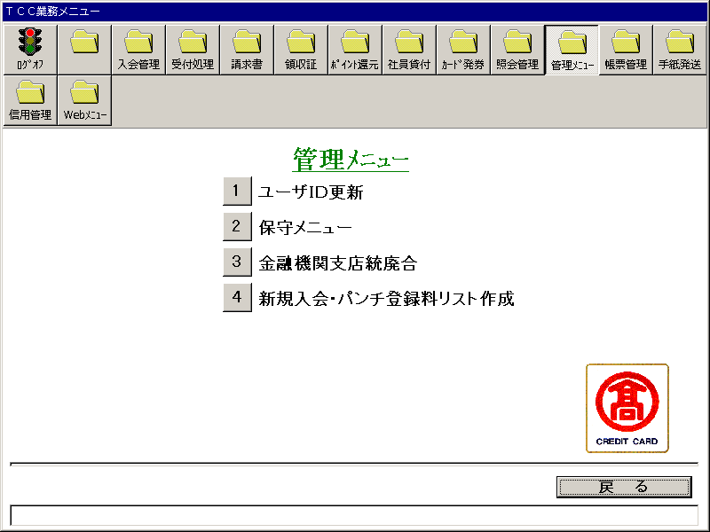
【画面レイアウト】

ユーザID管理
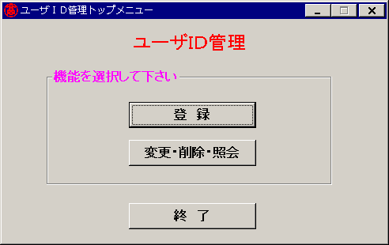
【画面レイアウト】

ユーザID登録
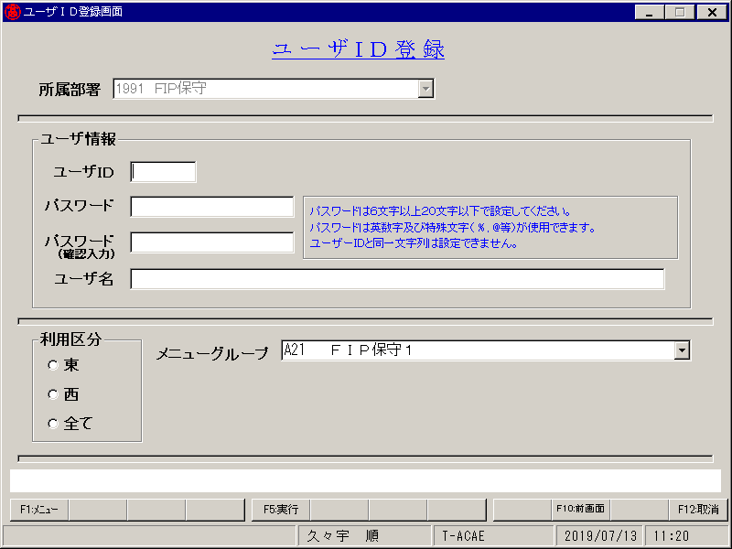
【画面レイアウト】

ユーザID選択
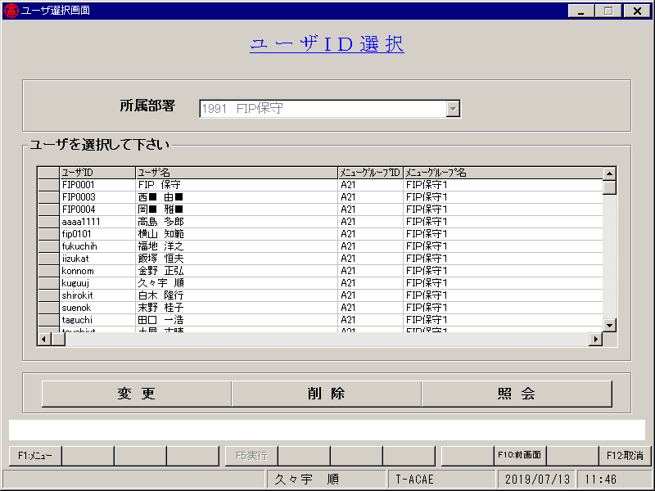
【画面レイアウト】

ユーザID変更
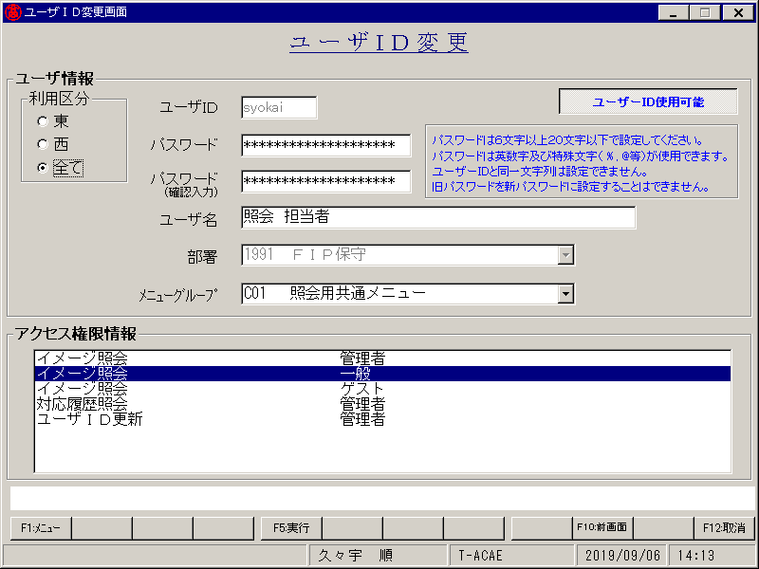
【画面レイアウト】

ユーザID削除
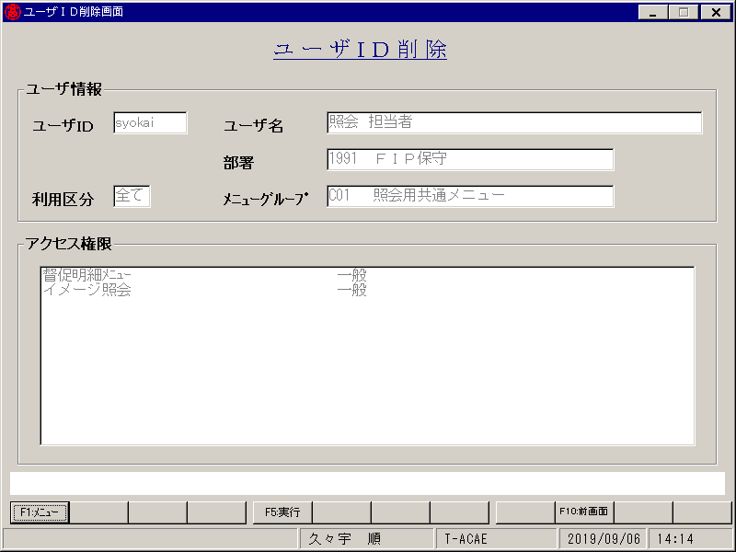
【画面レイアウト】

ユーザID照会
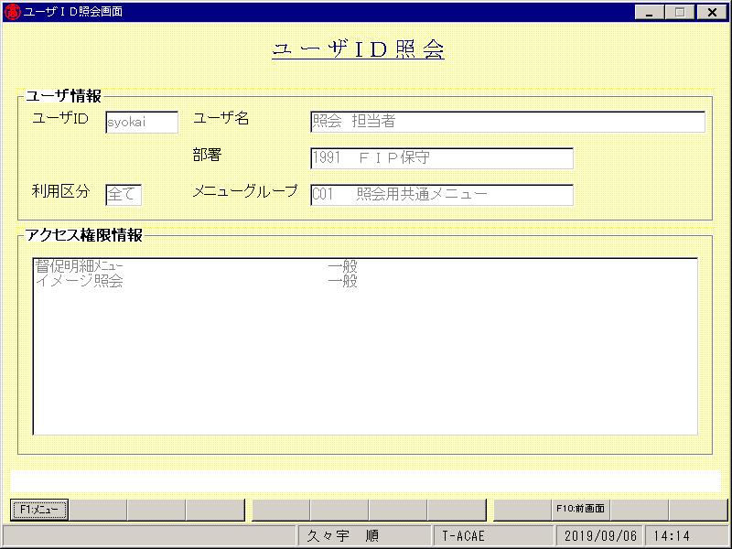
【画面レイアウト】

保守メニュー
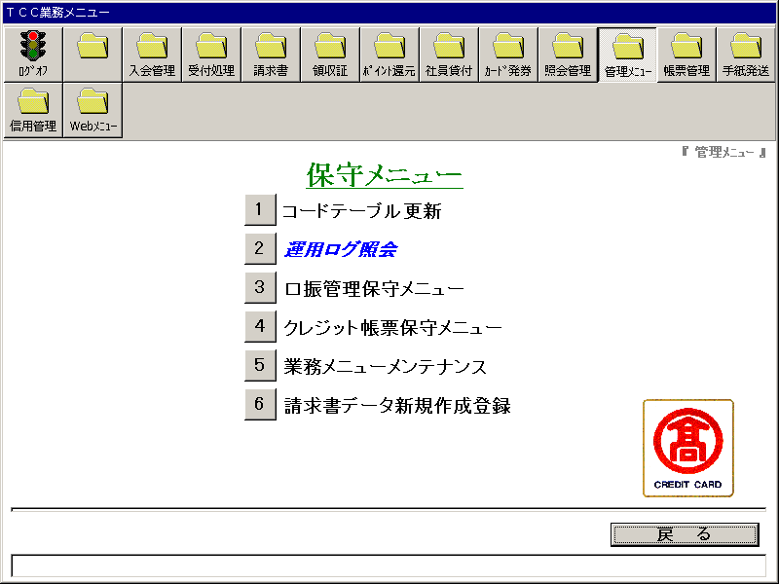
【画面レイアウト】

コードマスタ更新
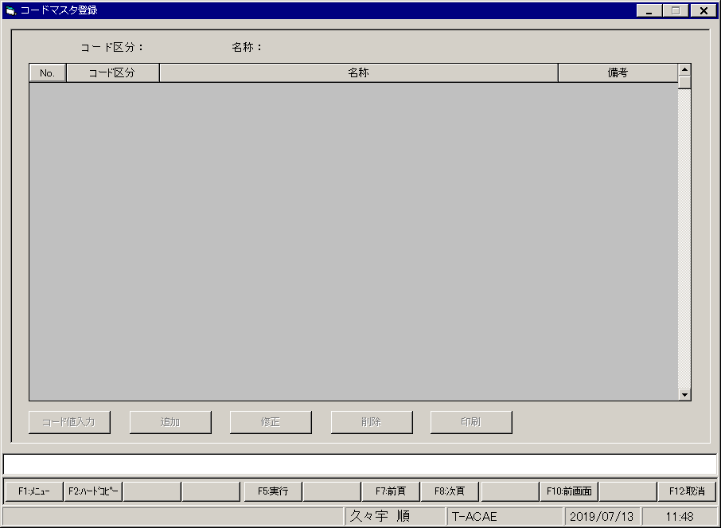
【画面レイアウト】

運用ログ照会
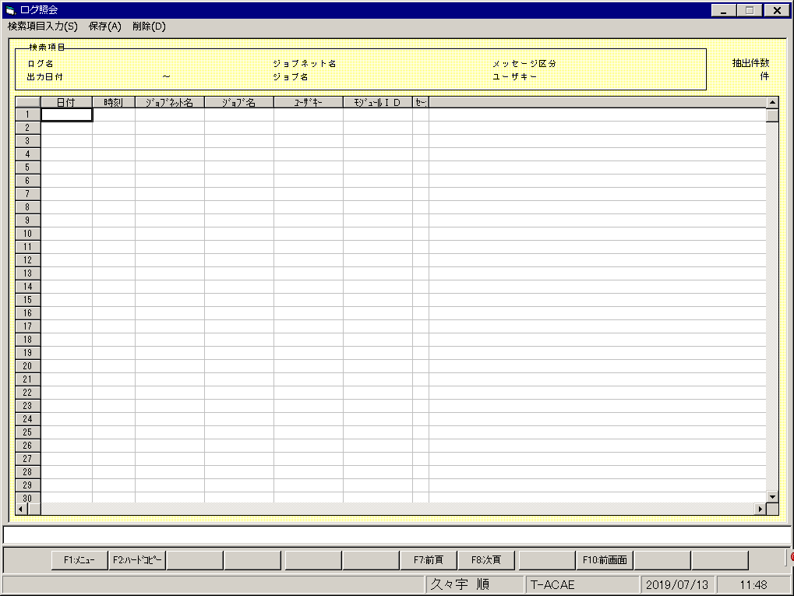
【画面レイアウト】

口振管理保守メニュー
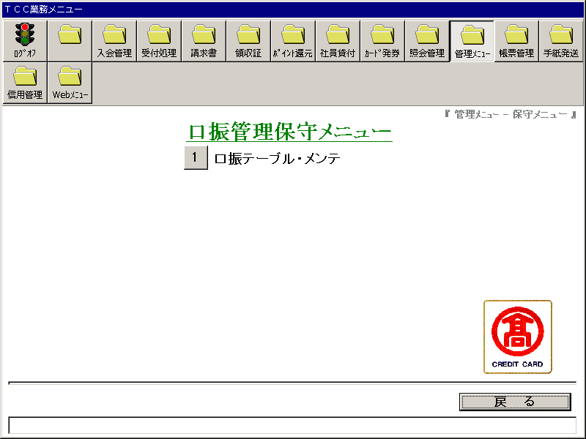
【画面レイアウト】

口振管理テーブルメンテナンス
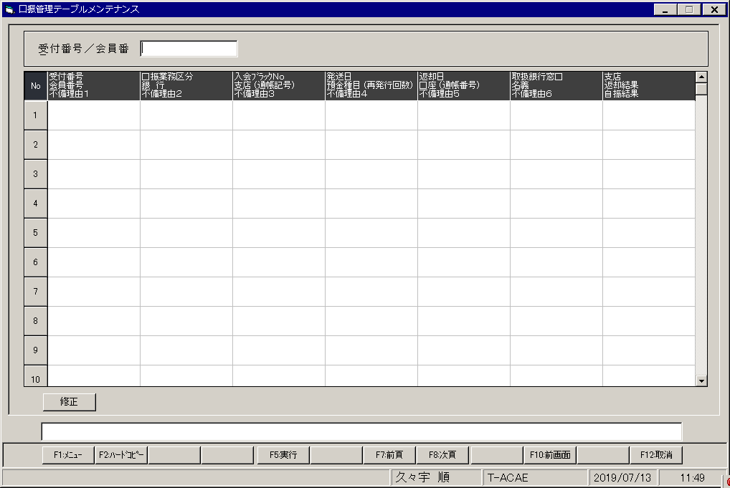
【画面レイアウト】

クレジット帳票保守メニュー
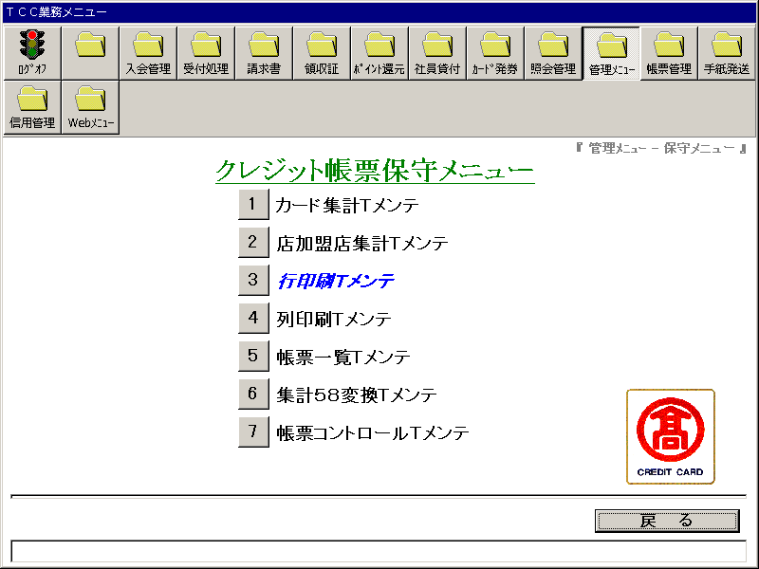
【画面レイアウト】

カード集計Tメンテ
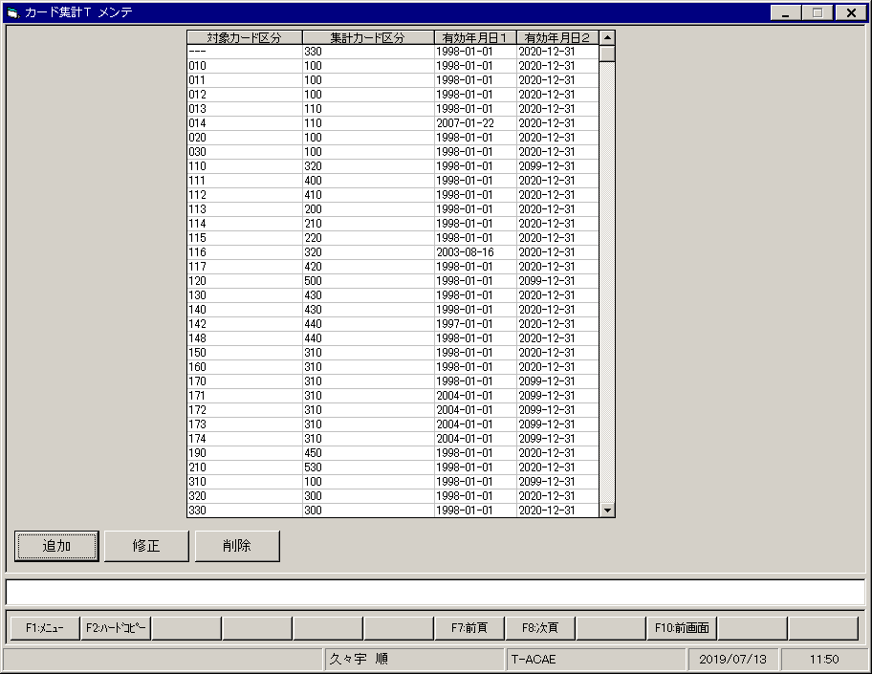
【画面レイアウト】

店加盟店集計Tメンテ
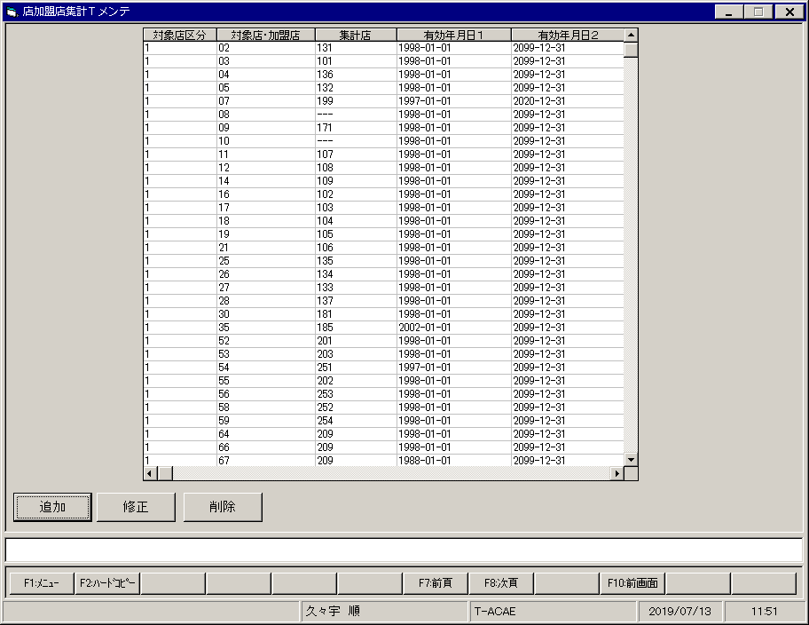
【画面レイアウト】

行印刷Tメンテ
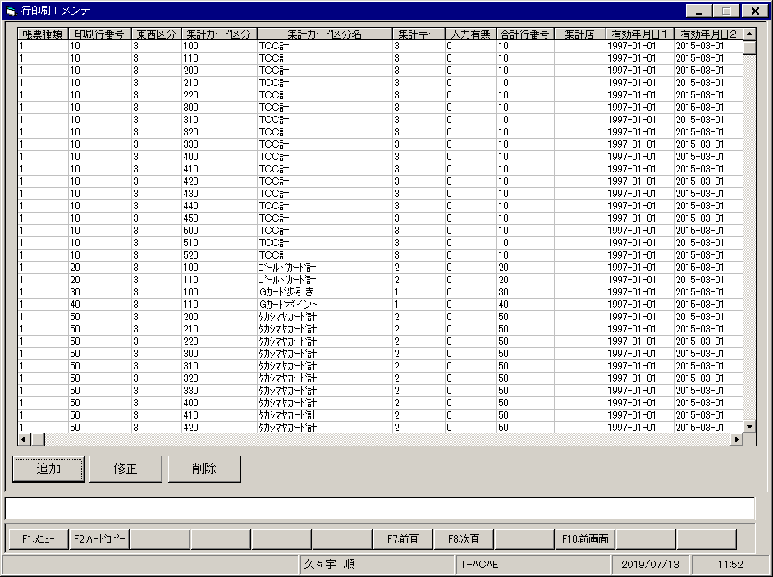
【画面レイアウト】

列印刷Tメンテ
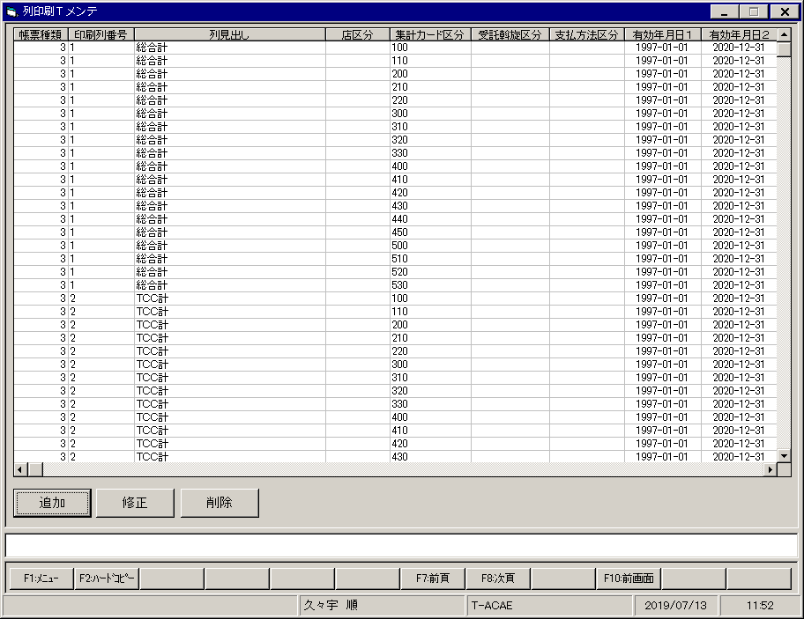
【画面レイアウト】

帳票一覧Tメンテ
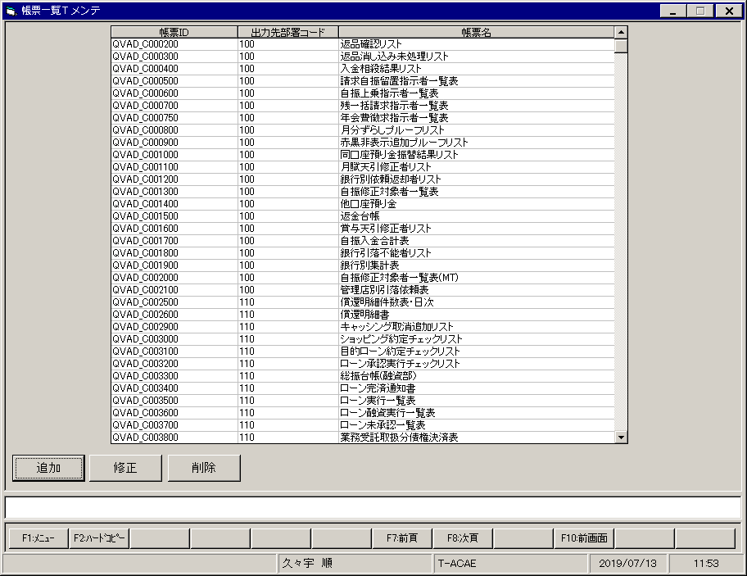
【画面レイアウト】

集計５８変換Tメンテ
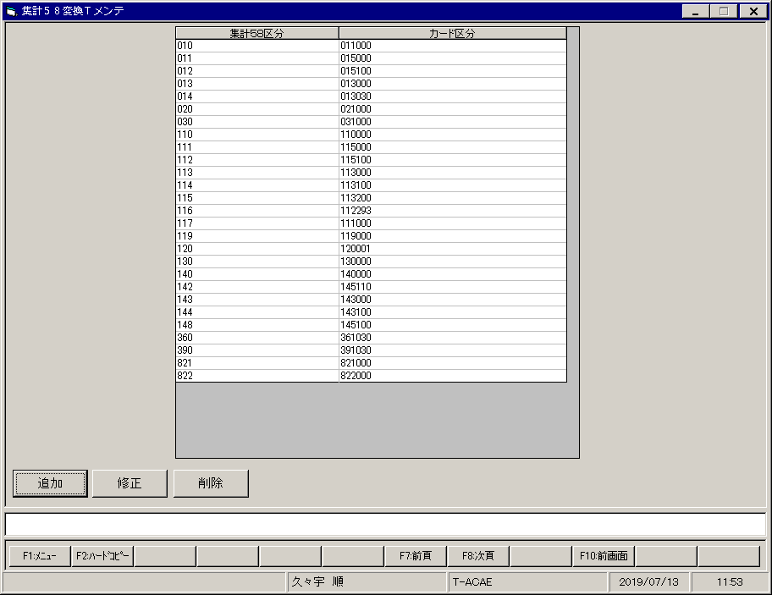
【画面レイアウト】

帳票コントロールTメンテ
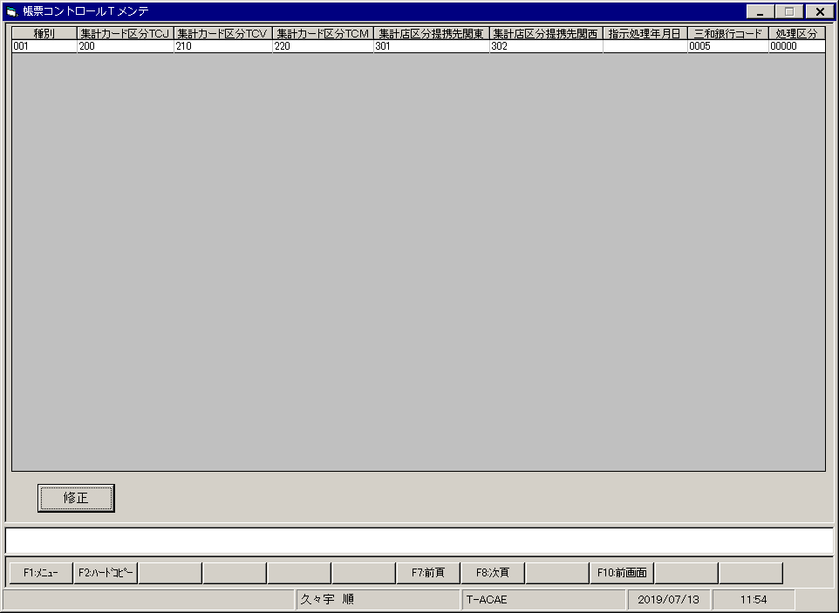
【画面レイアウト】

業務メニューメンテナンス
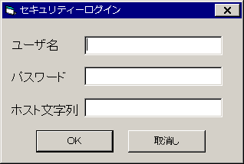
【画面レイアウト】

請求書データ作成
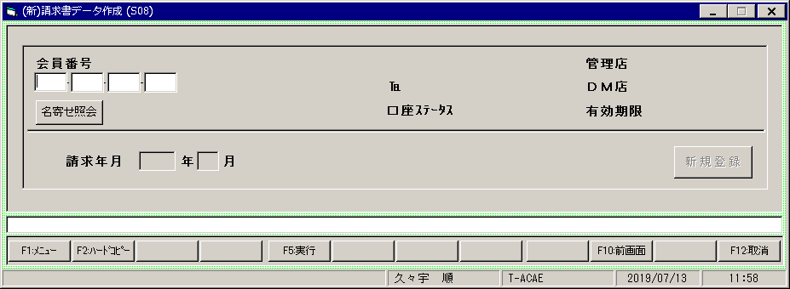
【画面レイアウト】

預金口座変更リスト(金融機支店関統廃合）
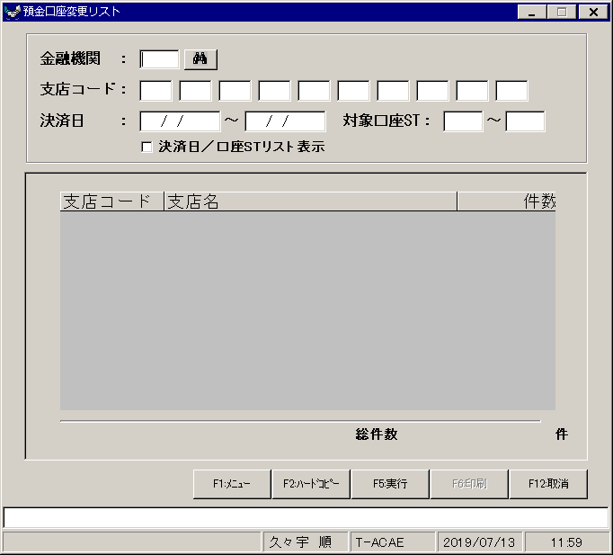
【画面レイアウト】

新規入会・バンチ登録料リスト作成
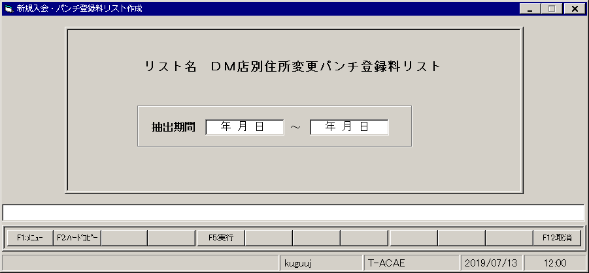
【画面レイアウト】

